Time Series
Marketing Mix Modeling - Time Series

Curvas de sazonalidade
Sazonalidade aditiva sem tendência
Sazonalidade aditiva com tendência

Sazonalidade multiplicativa sem tendência
Sazonalidade multiplicativa com tendência

Modelos
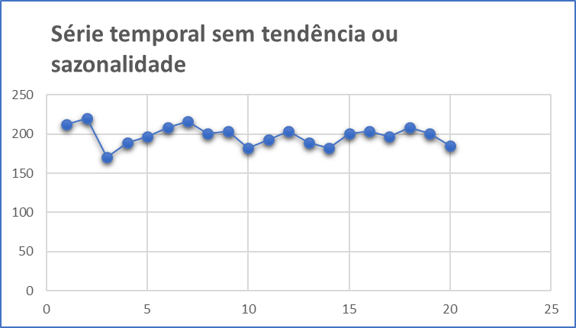
Métodos de Previsão através de Modelos com Nenhuma Tendência ou Sazonalidade

1. | Média Móvel Simples (MMS)
 |  | Indicado para previsões de curto prazo onde as componentes de tendência e sazonalidade são inexistentes ou possam ser desprezadas.

2. | Média Móvel Ponderada (WMA)
 |  | Cada observação é ponderada igualmente e as observações mais recentes carregam pesos maiores na média.

3. | Suavização Exponencial Simples
 |  | A suavização exponencial atribui pesos decrescendo exponencialmente. Ou seja, para as observações recentes são dadas relativamente mais peso na previsão do que as observações mais antigas.

Base Fusca
Base Fusca

$${MMM}_{Fusca}=FCBK+PROG+YOUTUBE+UOL+OUTROS$$
 | Investimento |  |  |  |  | Leads
Month | Facebook | Programática | Youtube | UOL | Outros | Facebook | Programática | Youtube | UOL | Outros
Jan-16 | R$60,474 | R$143,334 | R$29,417 | R$22,211 | R$15,006 | 1,761 | 183 | 114 | 20 | 209

Feb-16 | R$52,028 | R$122,356 | R$12,345 | R$14,119 | R$30,012 | 1,909 | 209 | 26 | 25 | 446
Mar-16 | R$228,512 | R$377,200 | R$82,119 | R$49,563 | R$17,006 | 1,791 | 50 | 101 | 23 | 557
Apr-16 | R$81,396 | R$347,616 | R$107,649 | R$63,147 | R$81,792 | 2,468 | 282 | 35 | 32 | 708
May-16 | R$145,989 | R$330,061 | R$10,579 | R$52,894 | R$95,210 | 2,874 | 252 | 36 | 32 | 400
Jun-16 | R$189,698 | R$391,937 | R$65,454 | R$50,560 | R$86,226 | 3,872 | 298 | 99 | 41 | 654
Jul-16 | R$142,408 | R$374,759 | R$96,845 | R$58,088 | R$77,418 | 1,508 | 40 | 40 | 17 | 405
Aug-16 | R$117,148 | R$355,391 | R$38,172 | R$61,864 | R$85,557 | 1,966 | 176 | 25 | 21 | 332
Sep-16 | R$190,300 | R$440,364 | R$9,436 | R$51,900 | R$94,364 | 1,594 | 137 | 23 | 17 | 507
Oct-16 | R$113,164 | R$351,405 | R$25,167 | R$43,677 | R$62,188 | 2,053 | 125 | 125 | 21 | 179
Nov-16 | R$61,327 | R$186,048 | R$23,428 | R$32,386 | R$41,344 | 1,315 | 81 | 81 | 14 | 132
Dec-16 | R$55,284 | R$194,153 | R$23,529 | R$19,909 | R$36,198 | 900 | 17 | 17 | 5 | 4
Jan-17 | R$171,075 | R$436,082 | R$41,919 | R$39,475 | R$76,506 | 1,963 | 136 | 27 | 25 | 574
Feb-17 | R$208,995 | R$491,499 | R$3,223 | R$56,716 | R$166,924 | 2,682 | 101 | 34 | 31 | 506
Mar-17 | R$328,436 | R$618,042 | R$33,521 | R$45,935 | R$58,350 | 1,505 | 57 | 38 | 16 | 289
Apr-17 | R$53,297 | R$254,392 | R$23,625 | R$34,653 | R$80,334 | 2,141 | 76 | 102 | 24 | 205
May-17 | R$79,562 | R$217,750 | R$19,891 | R$30,359 | R$71,187 | 2,831 | 77 | 77 | 32 | 810
Jun-17 | R$74,537 | R$209,375 | R$38,316 | R$33,709 | R$62,812 | 1,889 | 180 | 112 | 18 | 49

